Reinigungstage
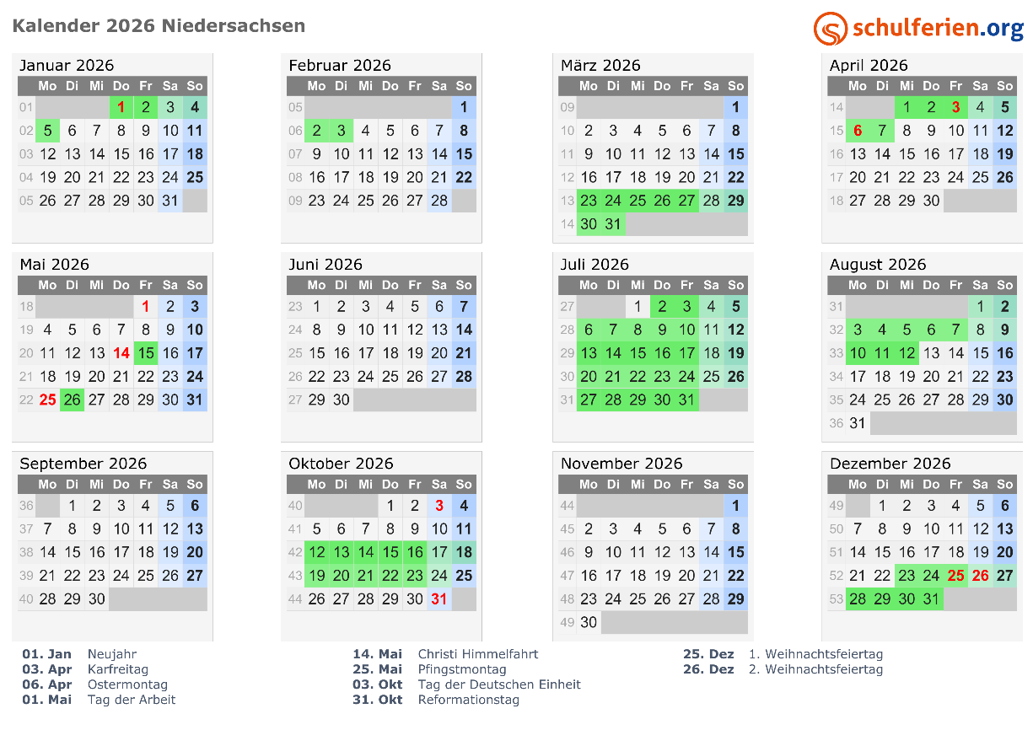
Reinigungstage in Schulgebäuden
2026 | Tage | Wochenende | Feiertage | Ferien* | Reinigungstage
Januar | 31 | 9 | 1 | 2 | 19
Februar | 29 | 8 |  | 2 | 19
März | 31 | 9 |  | 7 | 15
April | 30 | 8 | 2 | 3 | 17
Mai | 31 | 10 | 3 | 2 | 16
Juni | 30 | 8 |  |  | 22
Juli | 31 | 8 |  | 22 | 1
August | 31 | 10 |  | 7 | 14
September | 30 | 8 |  |  | 22
Oktober | 31 | 7 | 2 | 10 | 12
November | 30 | 9 |  |  | 21
Dezember | 31 | 7 | 2 | 6 | 16
Summe | 366 | 101 | 10 | 61 | 194
 | *zzgl. ein Reinigungstag am Ende der Sommerferien

Reinigungstage in Kitas
2026 | Tage | Wochenende | Feiertage | Ferien | Reinigungstage
Januar | 31 | 9 | 1 |  | 21
Februar | 29 | 8 |  |  | 21
März | 31 | 9 |  |  | 22
April | 30 | 8 | 2 |  | 20 | grün: | Schulferien Niedersachsen
Mai | 31 | 10 | 3 |  | 18 | rot: | gesetzliche Feiertage
Juni | 30 | 8 |  |  | 22
Juli | 31 | 8 |  | 15 | 8
August | 31 | 10 |  |  | 21
September | 30 | 8 |  |  | 22
Oktober | 31 | 7 | 2 |  | 22
November | 30 | 9 |  |  | 21
Dezember | 31 | 7 | 2 | 4 | 18
Summe | 366 | 101 | 10 |  | 236

Reinigungstage in öffentlichen Gebäuden
2026 | Tage | Wochenende | Feiertage |  | Reinigungstage
Januar | 31 | 9 | 1 |  | 21
Februar | 29 | 8 |  |  | 21
März | 31 | 9 |  |  | 22
April | 30 | 8 | 2 |  | 20
Mai | 31 | 10 | 3 |  | 18
Juni | 30 | 8 |  |  | 22
Juli | 31 | 8 |  |  | 23
August | 31 | 10 |  |  | 21
September | 30 | 8 |  |  | 22
Oktober | 31 | 7 | 2 |  | 22
November | 30 | 9 |  |  | 21
Dezember | 31 | 7 | 2 |  | 22
Summe | 366 | 101 | 10 | 0 | 255

